RD_信頼区間_相関係数から_比
ペア比較に基づくリスク差Risk Difference (RD)からの正味の益の計算 |  |  |  |  |  |  | Gail/NCIの方法に準ずる
 | *連続変数アウトカムは二値変数に変換した値を入力。 |  |  |  |  |  | :アウトカムの重要度を最大値に対する比
 | データ入力について |  |  |  |  |  |  |  |  |  |  | 分散共分散行列 |  |  |  |  |  |  |  |  |  |  | 分散共分散行列×wsk |  |  |  |  |  |  |  |  |  |  | Threshold analysis of effect estimate |  |  |  |  | Threshold analysis of outcome importance
k | アウトカムk | 益/害(オプショナル） | 有益事象/有害事象 | Fk | Eijk: 介入群の絶対リスク-対照群の絶対リスク | 95%信頼区間下限値 | 95%信頼区間上限値 | アウトカムの相対的重要度wk | 最重要との比 重要度wrk | Fk＊Eijk*wrk | アウトカム | 脳卒中予防 | 心不全予防 | めまい | 頻尿 | 転倒 |  |  |  |  |  | Gradient (A) wsk |  |  |  |  |  |  |  |  |  |  |  | Threshold | Indifferent lower range | Indifferent upper range | Estimate | Net benefit/harm | Threshold | Indifferent lower range | Indifferent upper range | Importance
1 | 脳卒中予防 | 益 | 有益事象 | 1 | 0.1 | 0.05 | 0.15 | 100 | 1 | 0.1 | 脳卒中予防 | 0.00065077051229 | 0.00046855476885 | 0 | 0 | 0 | 0 | 0 | 0 | 0 | 0 | 1 | 0.00065077051229 | 0.00046855476885 | 0 | 0 | 0 | 0 | 0 | 0 | 0 | 0 | 0.00079133694294 | 0.032 | 0.032 | 1 | 0.1 | certain | 32 | 32 | 100 | 100
2 | 心不全予防 | 益 | 有益事象 | 1 | -0.1 | -0.16 | -0.04 | 30 | 0.3 | -0.03 | 心不全予防 | 0.00046855476885 | 0.00093710953769 | 0 | 0 | 0 | 0 | 0 | 0 | 0 | 0 | 0.3 | 0.00014056643065 | 0.00028113286131 | 0 | 0 | 0 | 0 | 0 | 0 | 0 | 0 | 0.00022490628905 | -0.32666666667 | -0.32666666667 | 1 | -0.1 | certain | 98 | 0 | 98 | 30
3 | めまい | 害 | 有害事象 | -1 | 0.02 | 0.011 | 0.029 | 50 | 0.5 | -0.01 | めまい | 0 | 0 | 2.1084964598E-05 | 0 | 3.7484381508E-05 | 0 | 0 | 0 | 0 | 0 | 0.5 | 0 | 0 | 1.0542482299E-05 | 0 | 1.8742190754E-05 | 0 | 0 | 0 | 0 | 0 | 1.0893898376E-05 | 0.156 | -1 | 0.156 | 0.02 | certain | 390 | 0 | 100 | 50
4 | 頻尿 | 害 | 有害事象 | -1 | -0.01 | -0.03 | 0.01 | 20 | 0.2 | 0.002 | 頻尿 | 0 | 0 | 0 | 0.00010412328197 | 0 | 0 | 0 | 0 | 0 | 0 | 0.2 | 0 | 0 | 0 | 2.0824656393E-05 | 0 | 0 | 0 | 0 | 0 | 0 | 4.1649312786E-06 | 0.33 | -1 | 0.33 | -0.01 | certain | -660 | 0 | 100 | 20
5 | 転倒 | 害 | 有害事象 | -1 | -0.02 | -0.06 | 0.02 | 30 | 0.3 | 0.006 | 転倒 | 0 | 0 | 3.7484381508E-05 | 0 | 0.00041649312786 | 0 | 0 | 0 | 0 | 0 | 0.3 | 0 | 0 | 1.1245314452E-05 | 0 | 0.00012494793836 | 0 | 0 | 0 | 0 | 0 | 4.3107038734E-05 | 0.20666666667 | -1 | 0.20666666667 | -0.02 | certain | -310 | 0 | 100 | 30
6 |  |  |  |  |  |  |  |  |  |  |  | 0 | 0 | 0 | 0 | 0 | 0 | 0 | 0 | 0 | 0 | 0 | 0 | 0 | 0 | 0 | 0 | 0 | 0 | 0 | 0 | 0 | 0
7 |  |  |  |  |  |  |  |  |  |  |  | 0 | 0 | 0 | 0 | 0 | 0 | 0 | 0 | 0 | 0 | 0 | 0 | 0 | 0 | 0 | 0 | 0 | 0 | 0 | 0 | 0 | 0
8 |  |  |  |  |  |  |  |  |  |  |  | 0 | 0 | 0 | 0 | 0 | 0 | 0 | 0 | 0 | 0 | 0 | 0 | 0 | 0 | 0 | 0 | 0 | 0 | 0 | 0 | 0 | 0
9 |  |  |  |  |  |  |  |  |  |  |  | 0 | 0 | 0 | 0 | 0 | 0 | 0 | 0 | 0 | 0 | 0 | 0 | 0 | 0 | 0 | 0 | 0 | 0 | 0 | 0 | 0 | 0
＊
10 |  |  |  |  |  |  |  |  |  |  |  | 0 | 0 | 0 | 0 | 0 | 0 | 0 | 0 | 0 | 0 | 0 | 0 | 0 | 0 | 0 | 0 | 0 | 0 | 0 | 0 | 0 | 0
 |  |  |  |  |  |  |  | 230 | 2.3 | 0.068 |  | *相関係数と各変数のSDから共分散を計算。 |  |  |  |  |  |  |  |  |  |  |  |  |  |  |  |  |  |  |  | 総バリュースコアの分散 | 0.0010744091004
 |  |  |  |  |  |  |  |  |  |  |  | 相関行列（相関係数） |  |  |  |  |  |  |  |  |  |  |  |  |  |  |  |  |  |  |  | 標準誤差 | 0.032778180248
 |  |  |  |  |  |  | 正味の益 | 総バリュースコア |  | 0.068 |  | 脳卒中予防 | 心不全予防 | めまい | 頻尿 | 転倒
 |  |  |  |  |  |  |  | 95%信頼区間下限値 |  | 0.0037547667138 | 脳卒中予防 | 1 | 0.6
 |  |  |  |  |  |  |  | 95%信頼区間上限値 |  | 0.13224523329 | 心不全予防 |  | 1
 |  |  |  |  |  |  |  |  |  |  | めまい |  |  | 1 |  | 0.4
 |  |  |  |  |  |  |  | 単位人数 | 閾値 | P(正味の益>閾値） | 頻尿 |  |  |  | 1
 |  |  |  |  |  |  |  | 1000 | 0 | 0.98098590693 | 転倒 |  |  |  |  | 1

 |  |  |  |  |  |  |  | 正味の益/単位人数 |  | 68 | *
 |  |  |  |  |  |  |  | 95%信頼区間下限値 |  | 4
 |  |  |  |  |  |  |  | 95%信頼区間上限値 |  | 132
 |  |  |  |  |  |  |  |  |  | *四捨五入

 | ・グラフの表示項目の設定
 | ・その他のグラフの設定

アウトカムの重要度で未調整 効果推定値
 | アウトカムの重要度で未調整 効果推定値
 | アウトカム | 効果推定値 | 信頼区間/2
1 | 脳卒中予防 | 0.1 | 0.05
2 | 心不全予防 | -0.1 | 0.06
3 | めまい | -0.02 | 0.009
4 | 頻尿 | 0.01 | 0.02
5 | 転倒 | 0.02 | 0.04
6
7
8
9
10

アウトカムの重要度で調整後 効果推定値
 | アウトカムの重要度で調整後 効果推定値
 | アウトカム | 重みづけ効果推定値 | 信頼区間/2
1 | 脳卒中予防 | 0.1 | 0.05
2 | 心不全予防 | -0.03 | 0.018
3 | めまい | -0.01 | 0.0045
4 | 頻尿 | 0.002 | 0.004
5 | 転倒 | 0.006 | 0.012
6
7
8
9
10
 | 正味の益 | 0.068 | 0.064245233286

正味の益が反転しない効果推定値の範囲
 | 正味の益の正負が反転しない効果推定値の範囲
 | アウトカム | 効果推定値RDijk | min-width | max-width | Net benefit or Net harm
1 | 脳卒中予防 | 0.1 | 0.068 | 0.9 | certain
2 | 心不全予防 | -0.1 | 0.22666666667 | 1.1 | certain
3 | めまい | 0.02 | 1.02 | 0.136 | certain
4 | 頻尿 | -0.01 | 0.99 | 0.34 | certain
5 | 転倒 | -0.02 | 0.98 | 0.22666666667 | certain
6
7
8
9
10

正味の益が反転しないアウトカムの重要度の範囲
 | 正味の益の正負が反転しないアウトカムの重要度の範囲
 | アウトカム | 重要度 | min-width | max-width
1 | 脳卒中予防 | 100 | 68 | 0
2 | 心不全予防 | 30 | 30 | 68
3 | めまい | 50 | 50 | 50
4 | 頻尿 | 20 | 20 | 80
5 | 転倒 | 30 | 30 | 70
6
7
8
9
10

RD_信頼区間_相関係数から_標準化
ペア比較に基づくリスク差Risk Difference (RD)からの正味の益の計算 |  |  |  |  |  |  | Gail/NCIの方法に準ずる
 |  |  |  |  |  |  | :アウトカムの重要度を標準化 |  |  |  |  | 分散共分散行列 |  |  |  |  |  |  |  |  |  |  | 分散共分散行列×wsk
 | データ入力について |  |  |  |  |  |  |  |  |  |  |  |  |  |  |  |  |  |  |  |  |  |  |  |  |  |  |  |  |  |  |  |  | Threshold analysis of effect estimate |  |  |  |  | Threshold analysis of outcome importance
k | アウトカムk | 益/害(オプショナル） | 有益事象/有害事象 | Fk | Eijk: 介入群の絶対リスク-対照群の絶対リスク | 95%信頼区間下限値 | 95%信頼区間上限値 | アウトカムの相対的重要度wk | 標準化した重要度wsk | Fk＊Eijk*wsk | アウトカム | 脳卒中予防 | 心不全予防 | めまい | 頻尿 | 転倒 |  |  |  |  |  | Gradient (A) wsk |  |  |  |  |  |  |  |  |  |  |  | Threshold | Indifferent lower range | Indifferent upper range | Estimate | Net benefit/harm | Threshold | Indifferent lower range | Indifferent upper range | Importance
1 | 脳卒中予防 | 益 | 有益事象 | 1 | 0.1 | 0.05 | 0.15 | 100 | 0.4347826087 | 0.04347826087 | 脳卒中予防 | 0.00065077051229 | 0.00046855476885 | 0 | 0 | 0 | 0 | 0 | 0 | 0 | 0 | 0.4347826087 | 0.00028294370099 | 0.00020371946472 | 0 | 0 | 0 | 0 | 0 | 0 | 0 | 0 | 0.00014959110453 | 0.032 | 0.032 | 1 | 0.1 | certain | 32 | 32 | 100 | 100
2 | 心不全予防 | 益 | 有益事象 | 1 | -0.1 | -0.16 | -0.04 | 30 | 0.13043478261 | -0.013043478261 | 心不全予防 | 0.00046855476885 | 0.00093710953769 | 0 | 0 | 0 | 0 | 0 | 0 | 0 | 0 | 0.13043478261 | 6.1115839415E-05 | 0.00012223167883 | 0 | 0 | 0 | 0 | 0 | 0 | 0 | 0 | 4.2515366549E-05 | -0.32666666667 | -0.32666666667 | 1 | -0.1 | certain | 98 | 0 | 98 | 30
3 | めまい | 害 | 有害事象 | -1 | 0.02 | 0.011 | 0.029 | 50 | 0.21739130435 | -0.004347826087 | めまい | 0 | 0 | 2.1084964598E-05 | 0 | 3.7484381508E-05 | 0 | 0 | 0 | 0 | 0 | 0.21739130435 | 0 | 0 | 4.5836879561E-06 | 0 | 8.1487785886E-06 | 0 | 0 | 0 | 0 | 0 | 2.0593380672E-06 | 0.156 | -1 | 0.156 | 0.02 | certain | 390 | 0 | 100 | 50
4 | 頻尿 | 害 | 有害事象 | -1 | -0.01 | -0.03 | 0.01 | 20 | 0.086956521739 | 0.00086956521739 | 頻尿 | 0 | 0 | 0 | 0.00010412328197 | 0 | 0 | 0 | 0 | 0 | 0 | 0.086956521739 | 0 | 0 | 0 | 9.0541984318E-06 | 0 | 0 | 0 | 0 | 0 | 0 | 7.8732160277E-07 | 0.33 | -1 | 0.33 | -0.01 | certain | -660 | 0 | 100 | 20
5 | 転倒 | 害 | 有害事象 | -1 | -0.02 | -0.06 | 0.02 | 30 | 0.13043478261 | 0.0026086956522 | 転倒 | 0 | 0 | 3.7484381508E-05 | 0 | 0.00041649312786 | 0 | 0 | 0 | 0 | 0 | 0.13043478261 | 0 | 0 | 4.8892671532E-06 | 0 | 5.4325190591E-05 | 0 | 0 | 0 | 0 | 0 | 8.1487785886E-06 | 0.20666666667 | -1 | 0.20666666667 | -0.02 | certain | -310 | 0 | 100 | 30
6 |  |  |  |  |  |  |  |  |  |  |  | 0 | 0 | 0 | 0 | 0 | 0 | 0 | 0 | 0 | 0 | 0 | 0 | 0 | 0 | 0 | 0 | 0 | 0 | 0 | 0 | 0 | 0
7 |  |  |  |  |  |  |  |  |  |  |  | 0 | 0 | 0 | 0 | 0 | 0 | 0 | 0 | 0 | 0 | 0 | 0 | 0 | 0 | 0 | 0 | 0 | 0 | 0 | 0 | 0 | 0
8 |  |  |  |  |  |  |  |  |  |  |  | 0 | 0 | 0 | 0 | 0 | 0 | 0 | 0 | 0 | 0 | 0 | 0 | 0 | 0 | 0 | 0 | 0 | 0 | 0 | 0 | 0 | 0
9 |  |  |  |  |  |  |  |  |  |  |  | 0 | 0 | 0 | 0 | 0 | 0 | 0 | 0 | 0 | 0 | 0 | 0 | 0 | 0 | 0 | 0 | 0 | 0 | 0 | 0 | 0 | 0
＊
10 |  |  |  |  |  |  |  |  |  |  |  | 0 | 0 | 0 | 0 | 0 | 0 | 0 | 0 | 0 | 0 | 0 | 0 | 0 | 0 | 0 | 0 | 0 | 0 | 0 | 0 | 0 | 0
 |  |  |  |  |  |  |  | 230 | 1 | 0.029565217391 |  | *相関係数と各変数のSDから共分散を計算。 |  |  |  |  |  |  |  |  |  |  |  |  |  |  |  |  |  |  |  | 総バリュースコアの分散 | 0.00020310190933
 |  |  |  |  |  |  |  |  |  |  |  | 相関行列（相関係数） |  |  |  |  |  |  |  |  |  |  |  |  |  |  |  |  |  |  |  | 標準誤差 | 0.014251382717
 |  |  |  |  |  |  | 正味の益 | 総バリュースコア |  | 0.029565217391 |  | 脳卒中予防 | 心不全予防 | めまい | 頻尿 | 転倒
 |  |  |  |  |  |  |  | 95%信頼区間下限値 |  | 0.0016325072669 | 脳卒中予防 | 1 | 0.6
 |  |  |  |  |  |  |  | 95%信頼区間上限値 |  | 0.057497927516 | 心不全予防 |  | 1
 |  |  |  |  |  |  |  |  |  |  | めまい |  |  | 1 |  | 0.4
 |  |  |  |  |  |  |  | 単位人数 | 閾値 | P(正味の益>閾値） | 頻尿 |  |  |  | 1
 |  |  |  |  |  |  |  | 1000 | 0 | 0.98098590693 | 転倒 |  |  |  |  | 1

 |  |  |  |  |  |  |  | 正味の益/単位人数 |  | 30 | *
 |  |  |  |  |  |  |  | 95%信頼区間下限値 |  | 2
 |  |  |  |  |  |  |  | 95%信頼区間上限値 |  | 57
 |  |  |  |  |  |  |  |  |  | *四捨五入

 | ・グラフの表示項目の設定
 | ・その他のグラフの設定

アウトカムの重要度で未調整 効果推定値
 | アウトカムの重要度で未調整 効果推定値
 | アウトカム | 効果推定値 | 信頼区間/2
1 | 脳卒中予防 | 0.1 | 0.05
2 | 心不全予防 | -0.1 | 0.06
3 | めまい | -0.02 | 0.009
4 | 頻尿 | 0.01 | 0.02
5 | 転倒 | 0.02 | 0.04
6
7
8
9
10

アウトカムの重要度で調整後 効果推定値
 | アウトカムの重要度で調整後 効果推定値
 |  | 重みづけ効果推定値 | 信頼区間/2
1 | 脳卒中予防 | 0.04347826087 | 0.021739130435
2 | 心不全予防 | -0.013043478261 | 0.0078260869565
3 | めまい | -0.004347826087 | 0.0019565217391
4 | 頻尿 | 0.00086956521739 | 0.0017391304348
5 | 転倒 | 0.0026086956522 | 0.0052173913043
6
7
8
9
10
 | 正味の益 | 0.029565217391 | 0.027932710124

正味の益が反転しない効果推定値の範囲
 | 正味の益の正負が反転しない効果推定値の範囲
 | アウトカム | 効果推定値RDijk | min-width | max-width | Net benefit or Net harm
1 | 脳卒中予防 | 0.1 | 0.068 | 0.9 | certain
2 | 心不全予防 | -0.1 | 0.22666666667 | 1.1 | certain
3 | めまい | 0.02 | 1.02 | 0.136 | certain
4 | 頻尿 | -0.01 | 0.99 | 0.34 | certain
5 | 転倒 | -0.02 | 0.98 | 0.22666666667 | certain
6
7
8
9
10

正味の益が反転しないアウトカムの重要度の範囲
 | 正味の益の正負が反転しないアウトカムの重要度の範囲
 | アウトカム | 重要度 | min-width | max-width
1 | 脳卒中予防 | 100 | 68 | 0
2 | 心不全予防 | 30 | 30 | 68
3 | めまい | 50 | 50 | 50
4 | 頻尿 | 20 | 20 | 80
5 | 転倒 | 30 | 30 | 70
6
7
8
9
10

RD-MD_信頼区間_相関係数から_SW
ペア比較に基づくリスク差Risk Differenceと平均値差Mean Differenceからの正味の益の計算 |  |  |  |  |  |  |  |  | Keeney & RaiffaのSwing-weighting法
 | :二値変数のアウトカムと連続変数のアウトカムが混在する場合。介入iと介入j（対照）の比較
 | :アウトカム間の相関係数→分散共分散行列→総バリュースコアの信頼区間 |  |  |  |  | データ入力について |  |  |  |  |  |  |  |  |  | 分散共分散行列 |  |  |  |  |  |  |  |  |  | RD, MDの係数 | 分散共分散行列×A |  |  |  |  |  |  |  |  |  |  | Threshold analysis of effect estimate |  |  |  |  | Threshold analysis of outcome importance
k | アウトカムk | 益/害(オプショナル） | 有益事象/有害事象 | 変数タイプ | ありうる最善の絶対リスク(Bk) | ありうる最悪の絶対リスク(Wk) | Fk | RDijkまたはMDijk 介入群の絶対リスク-対照群の絶対リスク=Eijk | 95%信頼区間下限値 | 95%信頼区間上限値 | RDijkに対する効果スコアSijk | アウトカムの相対的重要度wk | 標準化した重要度wsk | バリュースコア Sijk*wsk | アウトカム | 1ヶ月以降1年以内の再発無し | 虫垂切除（1ヶ月以内） | 主要な合併症 | その他の合併症 | 入院期間 | 病休期間 | 費用 |  |  |  | Gradient (A)=wsk*100/(Bk-Wk) |  |  |  |  |  |  |  |  |  |  | アウトカムごとの効果推定値の分散、総バリュースコアの分散と標準誤差 | Threshold | Lower limit of unreversal range | Upper limit of unreversal range | Estimate | Certainty of net benefit or harm | Threshold | Lower limit of unreversal range | Upper limit of unreversal range | Importance
1 | 1ヶ月以降1年以内の再発無し | 益 | 有益事象 | 二値変数 | 1 | 0.689916 | 1 | -0.221 | -0.303 | -0.14 | -71.271010436 | 100 | 0.52631578947 | -37.511058124 | 1ヶ月以降1年以内の再発無し | 0.0017503123698 | -0.0006830487297 | 0 | 0 | 0 | 0 | 0 | 0 | 0 | 0 | 169.73329468 | 0.29708628525 | -0.11593611132 | 0 | 0 | 0 | 0 | 0 | 0 | 0 | 0 | 51.707550597 | -0.11057248371 | -1 | -0.11057248371 | -0.221 | certain | 50.032798057 | 50.032798057 | 100 | 100
2 | 虫垂切除（1ヶ月以内） | 害 | 有害事象 | 二値変数 | 0.048152 | 1 | -1 | -0.904 | -0.944 | -0.863 | 94.973146973 | 20 | 0.10526315789 | 9.9971733656 | 虫垂切除（1ヶ月以内） | -0.0006830487297 | 0.00041649312786 | 0 | 0 | 0 | 0 | 0 | 0 | 0 | 0 | -11.058820095 | 0.0075537130176 | -0.0046059225717 | 0 | 0 | 0 | 0 | 0 | 0 | 0 | 0 | 1.3330526666 | -2.5988667221 | -1 | 1 | -0.904 | certain | 57.497051374 | 0 | 57.497051374 | 20
3 | 主要な合併症 | 害 | 有害事象 | 二値変数 | 0.014028 | 0.153972 | -1 | -0.025 | -0.063 | 0.012 | 17.864288573 | 20 | 0.10526315789 | 1.8804514287 | 主要な合併症 | 0 | 0 | 0.0003758850479 | 0 | 0 | 0 | 0 | 0 | 0 | 0 | -75.218057148 | 0 | 0 | -0.028273343014 | 0 | 0 | 0 | 0 | 0 | 0 | 0 | 2.1266659306 | -0.27418519402 | -0.27418519402 | 1 | -0.025 | certain | 219.34815521 | 0 | 100 | 20
4 | その他の合併症 | 害 | 有害事象 | 二値変数 | 0.00977 | 0.192064 | -1 | -0.09 | -0.172 | -0.002 | 49.370796625 | 15 | 0.078947368421 | 3.8976944704 | その他の合併症 | 0 | 0 | 0 | 0.0017503123698 | 0 | 0 | 0 | 0 | 0 | 0 | -43.307716338 | 0 | 0 | 0 | -0.075802031616 | 0 | 0 | 0 | 0 | 0 | 0 | 3.2828128831 | -0.52279183824 | -0.52279183824 | 1 | -0.09 | certain | 87.13197304 | 0 | 87.13197304 | 15
5 | 入院期間 | 負担 | 有害事象 | 連続変数 | 1.6056 | 4.1144 | -1 | 0.39 | 0.251 | 0.59 | -15.545280612 | 10 | 0.052631578947 | -0.8181726638 | 入院期間 | 0 | 0 | 0 | 0 | 0.0050294148272 | 0 | 0 | 0 | 0 | 0 | -2.0978786251 | 0 | 0 | 0 | 0 | -0.010551101863 | 0 | 0 | 0 | 0 | 0 | 0.02213493107 | -8.544371102 | -8.544371102 | +∞ | 0.39 | certain | -219.08643851 | 0 | 100 | 10
6 | 病休期間 | 負担 | 有害事象 | 連続変数 | 0 | 21.4348 | -1 | -3.6 | -7.93 | 0.74 | 16.795118219 | 20 | 0.10526315789 | 1.7679071809 | 病休期間 | 0 | 0 | 0 | 0 | 0 | 4.8804925031 | 0 | 0 | 0 | 0 | -0.49108532804 | 0 | 0 | 0 | 0 | 0 | -2.3967382619 | 0 | 0 | 0 | 0 | 1.1770029956 | -41.766943897 | -41.766943897 | +∞ | -3.6 | certain | 232.03857721 | 0 | 100 | 20
7 | 費用 | 費用 | 有害事象 | 連続変数 | 18.08 | 61.88 | -1 | -34 | -41 | -27 | 77.625570776 | 5 | 0.026315789474 | 2.0427781783 | 費用 | 0 | 0 | 0 | 0 | 0 | 0 | 12.755102041 | 0 | 0 | 0 | -0.060081711127 | 0 | 0 | 0 | 0 | 0 | 0 | -0.76634835621 | 0 | 0 | 0 | 0.046043520561 | -345.96225627 | -345.96225627 | +∞ | -34 | certain | 50.876802393 | 0 | 50.876802393 | 5
8 |  |  |  |  |  |  |  |  |  |  |  |  |  |  |  | 0 | 0 | 0 | 0 | 0 | 0 | 0 | 0 | 0 | 0 | 0 | 0 | 0 | 0 | 0 | 0 | 0 | 0 | 0 | 0 | 0 | 0
9 |  |  |  |  |  |  |  |  |  |  |  |  |  |  |  | 0 | 0 | 0 | 0 | 0 | 0 | 0 | 0 | 0 | 0 | 0 | 0 | 0 | 0 | 0 | 0 | 0 | 0 | 0 | 0 | 0 | 0
＊
10 |  |  |  |  |  |  |  |  |  |  |  |  |  |  |  | 0 | 0 | 0 | 0 | 0 | 0 | 0 | 0 | 0 | 0 | 0 | 0 | 0 | 0 | 0 | 0 | 0 | 0 | 0 | 0 | 0 | 0
 |  |  |  |  |  |  |  |  |  |  |  | 190 | 1 | -18.743226164 |  | *相関係数と各変数のSDから共分散を計算。 |  |  |  |  |  |  |  |  |  |  |  |  |  |  |  |  |  |  |  | 総バリュースコアの分散 | 59.695263525
 |  |  |  |  |  |  |  |  |  |  |  |  |  |  |  | 相関行列（相関係数） |  |  |  |  |  |  |  |  |  |  |  |  |  |  |  |  |  |  |  | 標準誤差 | 7.7262709974
 |  |  |  |  |  |  |  |  |  |  | 正味の益＝ | 総バリュースコア |  | -18.743226164 | * | 1ヶ月以降1年以内の再発無し | 虫垂切除（1ヶ月以内） | 主要な合併症 | その他の合併症 | 入院期間 | 病休期間 | 費用 |  |  |  |  |  |  |  |  |  |  |  |  |  |  |  |  | For judgement of certainty of net benefit or harm
 |  |  |  |  |  |  |  |  |  |  |  | 95%信頼区間下限値 |  | -33.886717319 | 1ヶ月以降1年以内の再発無し | 1 | -0.8 |  |  |  |  |  |  |  |  |  |  |  |  |  |  |  |  |  |  |  |  | For graph | -1 | -0.11057248371
 |  |  |  |  |  |  |  |  |  |  |  | 95%信頼区間上限値 |  | -3.5997350091 | 虫垂切除（1ヶ月以内） |  | 1 |  |  |  |  |  |  |  |  |  |  |  |  |  |  |  |  |  |  |  |  |  | -1 | 1
 |  |  |  |  |  |  |  |  |  |  |  |  |  |  | 主要な合併症 |  |  | 1 |  |  |  |  |  |  |  |  |  |  |  |  |  |  |  |  |  |  |  |  | -0.27418519402 | 1
 |  |  |  |  |  |  |  |  |  |  |  |  | 閾値 | P(正味の益>閾値） | その他の合併症 |  |  |  | 1 |  |  |  |  |  |  |  |  |  |  |  |  |  |  |  |  |  |  |  | -0.52279183824 | 1
 |  |  |  |  |  |  |  |  |  |  |  |  | 0 | 0.0076350607224 | 入院期間 |  |  |  |  | 1 |  |  |  |  |  |  |  |  |  |  |  |  |  |  |  |  |  |  | -8.544371102 | 10000000
 |  |  |  |  |  |  |  |  |  |  |  | *-100～100で、正は介入が優位、負は対照が優位。 |  |  | 病休期間 |  |  |  |  |  | 1 |  |  |  |  |  |  |  |  |  |  |  |  |  |  |  |  |  | -41.766943897 | 10000000
 |  |  |  |  |  |  |  |  |  |  |  |  |  |  | 費用 |  |  |  |  |  |  | 1 |  |  |  |  |  |  |  |  |  |  |  |  |  |  |  |  | -345.96225627 | 10000000

 | ・グラフの表示項目の設定
 | ・その他のグラフの設定

アウトカムの重要度で未調整 効果推定値：二値変数アウトカム
 | アウトカムの重要度で未調整 効果推定値
 | アウトカム | 効果推定値 | 信頼区間/2
1 | 1ヶ月以降1年以内の再発無し | -0.221 | 0.082
2 | 虫垂切除（1ヶ月以内） | 0.904 | 0.04
3 | 主要な合併症 | 0.025 | 0.038
4 | その他の合併症 | 0.09 | 0.082
5 | 入院期間 | -0.39 | 0.139
6 | 病休期間 | 3.6 | 4.33
7 | 費用 | 34 | 7
8
9
10
アウトカムの重要度で未調整 効果推定値：連続変数アウトカム

アウトカムの重要度で未調整 効果推定値：連続変数アウトカム

アウトカムの重要度で未調整 効果推定値：連続変数アウトカム

アウトカムごとのバリュースコアと正味の益
 | アウトカムごとのバリュースコアと正味の益（総バリュースコア）
 | アウトカム | バリュースコア | 信頼区間/2
1 | 1ヶ月以降1年以内の再発無し | -37.511058124 | 13.918130164
2 | 虫垂切除（1ヶ月以内） | 9.9971733656 | 0.44235280379
3 | 主要な合併症 | 1.8804514287 | 2.8582861716
4 | その他の合併症 | 3.8976944704 | 3.5512327397
5 | 入院期間 | -0.8181726638 | 0.29160512889
6 | 病休期間 | 1.7679071809 | 2.1263994704
7 | 費用 | 2.0427781783 | 0.42057197789
8
9
10
 | 正味の益 | -18.743226164 | 15.143491155

正味の益が反転しない効果推定値の範囲：二値変数アウトカム
 | 正味の益の正負が反転しない効果推定値の範囲
 | アウトカム | 効果推定値Eijk*Fk | min-width | max-width | Net benefit or Net harm
1 | 1ヶ月以降1年以内の再発無し | -0.221 | 0.779 | 0.11042751629 | certain
2 | 虫垂切除（1ヶ月以内） | 0.904 | 1.904 | 0.096 | certain
3 | 主要な合併症 | 0.025 | 0.29918519402 | 0.975 | certain
4 | その他の合併症 | 0.09 | 0.61279183824 | 0.91 | certain
5 | 入院期間 | -0.39 | 8.154371102 | 81.54371102 | certain
6 | 病休期間 | 3.6 | 45.366943897 | 453.66943897 | certain
7 | 費用 | 34 | 379.96225627 | 3799.6225627 | certain
8
正味の益が反転しない効果推定値の範囲：連続変数アウトカム
9
10

正味の益が反転しない効果推定値の範囲：連続変数アウトカム

正味の益が反転しない効果推定値の範囲：連続変数アウトカム

正味の益が反転しない重要度の範囲：二値変数アウトカム
 | 正味の益の正負が反転しないアウトカムの重要度の範囲
 | アウトカム | 重要度 | min-width | max-width
1 | 1ヶ月以降1年以内の再発無し | 100 | 49.967201943 | 0
2 | 虫垂切除（1ヶ月以内） | 20 | 20 | 37.497051374
3 | 主要な合併症 | 20 | 20 | 80
4 | その他の合併症 | 15 | 15 | 72.13197304
5 | 入院期間 | 10 | 10 | 90
6 | 病休期間 | 20 | 20 | 80
7 | 費用 | 5 | 5 | 45.876802393
8
9
10

正味の益が反転しない重要度の範囲：連続変数アウトカム

正味の益が反転しない重要度の範囲：連続変数アウトカム

正味の益が反転しない重要度の範囲：連続変数アウトカム

連続変数-二値変数変換
連続変数アウトカムを二値変数に変換するためのツール
 |  | データ入力について
 | 平均値差（介入－対照） | 1 |  | 介入群の絶対リスク |  | 0.57925970944 | リスク差 | 0.36740431086 |  |  | 1000人あたり頻度人数：Pictogramツールに適合
 | 95%CI下限値 | 0.5 |  | 95%CI下限値 |  | 0.38208857781 | 95%CI下限値 | 0.17023317923 |  |  | 対照群の絶対リスク | リスク差 | 95% CI下限値 | 95%CI上限値 | 介入群の絶対リスク | 95% CI下限値 | 95%CI上限値
 | 95%CI上限値 | 1.5 |  | 95%CI上限値 |  | 0.75803634778 | 95%CI上限値 | 0.54618094919 |  |  | 212 | 0.36740431086 | 0.17023317923 | 0.54618094919 | 579 | 382 | 758

 | アウトカムk | 益/害(オプショナル） | 有益事象/有害事象 | 変数タイプ | Fk | 対照群の平均値Ejk | 対照群の標準偏差SDjk | 介入群の平均値Eik | 介入群の標準偏差SDik | 閾値Th | 対照群の絶対リスクsjk | 介入群の絶対リスクsik | スコアSijk =sik-sjk
 | 入院期間 | 負担 | 有益事象 | 連続変数 | 1 | 3 | 1 | 4 | 1 | 3.8 | 0.21185539858 | 0.57925970944 | 0.36740431086

連続変数から二値変数の割合への変換
 |  | グラフ用演算データ：
 |  | 3.8 | 0 | 5.7 | 0.43881456716 |  |  |  |  |  |  |  | ＊SMDから元の測定尺度にバックコンバートする際は、元の値の
 |  | 3.8 | 0.43881456716 | 3.8 | 0.43881456716 |  |  |  |  |  |  |  | 参照した研究の標準偏差の中央値を用いる。SMDの値、信頼限界の値に
 |  | 0 | 6 | 1 | 7 |  |  |  |  |  |  |  | その値を係数として掛け算し、平均値差として用いる。
 |  | 7 | 0 | 7
 |  | X-axis | Control | Intervention
 | 0 | 0 | 0.0044318484119 | 0.00013383022576
 | 1 | 0.035 | 0.0049194869459 | 0.00015384714195
 | 2 | 0.07 | 0.0054540952351 | 0.00017664145935
 | 3 | 0.105 | 0.0060393974424 | 0.00020256473708
 | 4 | 0.14 | 0.0066793237392 | 0.00023200803966
 | 5 | 0.175 | 0.0073780121486 | 0.00026540568038
 | 6 | 0.21 | 0.0081398092475 | 0.00030323922782
 | 7 | 0.245 | 0.0089692696 | 0.00034604178192
 | 8 | 0.28 | 0.0098711537948 | 0.00039440252497
 | 9 | 0.315 | 0.010850424957 | 0.00044897155092
 | 10 | 0.35 | 0.011912243608 | 0.00051046497434
 | 11 | 0.385 | 0.01306196074 | 0.00057967031804
 | 12 | 0.42 | 0.014305108994 | 0.00065745217565
 | 13 | 0.455 | 0.015647391813 | 0.00074475814252
 | 14 | 0.49 | 0.017094670457 | 0.00084262500471
 | 15 | 0.525 | 0.018652948792 | 0.00095218517246
 | 16 | 0.56 | 0.020328355738 | 0.0010746733402
 | 17 | 0.595 | 0.022127125316 | 0.0012114333506
 | 18 | 0.63 | 0.024055574215 | 0.0013639252362
 | 19 | 0.665 | 0.026120076829 | 0.001533732406
 | 20 | 0.7 | 0.028327037742 | 0.0017225689391
 | 21 | 0.735 | 0.030682861635 | 0.0019322869426
 | 22 | 0.77 | 0.033193920636 | 0.0021648839252
 | 23 | 0.805 | 0.035866519137 | 0.0024225101285
 | 24 | 0.84 | 0.038706856147 | 0.0027074757568
 | 25 | 0.875 | 0.041720985256 | 0.0030222580352
 | 26 | 0.91 | 0.044914772331 | 0.0033695080207
 | 27 | 0.945 | 0.048293851083 | 0.0037520570857
 | 28 | 0.98 | 0.051863576683 | 0.0041729229845
 | 29 | 1.015 | 0.055628977624 | 0.0046353154075
 | 30 | 1.05 | 0.059594706069 | 0.0051426409231
 | 31 | 1.085 | 0.063764986947 | 0.0056985071999
 | 32 | 1.12 | 0.068143566101 | 0.0063067263963
 | 33 | 1.155 | 0.072733657801 | 0.0069713176009
 | 34 | 1.19 | 0.07753789199 | 0.0076965082022
 | 35 | 1.225 | 0.082558261639 | 0.0084867340622
 | 36 | 1.26 | 0.087796070611 | 0.0093466383676
 | 37 | 1.295 | 0.09325188248 | 0.010281069029
 | 38 | 1.33 | 0.098925470736 | 0.0112950745
 | 39 | 1.365 | 0.10481577085 | 0.012393897889
 | 40 | 1.4 | 0.11092083468 | 0.013582969234
 | 41 | 1.435 | 0.11723778769 | 0.014867895825
 | 42 | 1.47 | 0.12376278952 | 0.016254450461
 | 43 | 1.505 | 0.13049099829 | 0.017748557514
 | 44 | 1.54 | 0.13741653928 | 0.019356276732
 | 45 | 1.575 | 0.14453247832 | 0.021083784666
 | 46 | 1.61 | 0.15183080043 | 0.022937353658
 | 47 | 1.645 | 0.15930239412 | 0.024923328335
 | 48 | 1.68 | 0.16693704174 | 0.027048099547
 | 49 | 1.715 | 0.17472341637 | 0.029318075755
 | 50 | 1.75 | 0.18264908539 | 0.031739651836
 | 51 | 1.785 | 0.19070052122 | 0.03431917534
 | 52 | 1.82 | 0.19886311939 | 0.037062910248
 | 53 | 1.855 | 0.20712122415 | 0.039976998283
 | 54 | 1.89 | 0.21545816177 | 0.043067417889
 | 55 | 1.925 | 0.22385628156 | 0.046339940999
 | 56 | 1.96 | 0.23229700474 | 0.049800087735
 | 57 | 1.995 | 0.24076088097 | 0.053453079253
 | 58 | 2.03 | 0.24922765248 | 0.057303788919
 | 59 | 2.065 | 0.2576763257 | 0.061356692093
 | 60 | 2.1 | 0.2660852499 | 0.065615814775
 | 61 | 2.135 | 0.27443220271 | 0.070084681441
 | 62 | 2.17 | 0.28269448205 | 0.074766262398
 | 63 | 2.205 | 0.29084900396 | 0.079662921028
 | 64 | 2.24 | 0.29887240578 | 0.084776361308
 | 65 | 2.275 | 0.30674115413 | 0.090107576031
 | 66 | 2.31 | 0.31443165703 | 0.095656796164
 | 67 | 2.345 | 0.32192037932 | 0.10142344179
 | 68 | 2.38 | 0.32918396077 | 0.10740607511
 | 69 | 2.415 | 0.33619933594 | 0.11360235603
 | 70 | 2.45 | 0.34294385502 | 0.1200090007
 | 71 | 2.485 | 0.34939540475 | 0.12662174365
 | 72 | 2.52 | 0.35553252851 | 0.13343530395
 | 73 | 2.555 | 0.36133454469 | 0.14044335578
 | 74 | 2.59 | 0.36678166244 | 0.14763850406
 | 75 | 2.625 | 0.37185509387 | 0.15501226546
 | 76 | 2.66 | 0.37653716183 | 0.16255505523
 | 77 | 2.695 | 0.38081140241 | 0.17025618031
 | 78 | 2.73 | 0.3846626613 | 0.17810383907
 | 79 | 2.765 | 0.38807718326 | 0.18608512788
 | 80 | 2.8 | 0.39104269398 | 0.19418605498
 | 81 | 2.835 | 0.3935484735 | 0.20239156179
 | 82 | 2.87 | 0.39558542084 | 0.21068555174
 | 83 | 2.905 | 0.39714610902 | 0.21905092692
 | 84 | 2.94 | 0.3982248302 | 0.22746963246
 | 85 | 2.975 | 0.39881763042 | 0.23592270868
 | 86 | 3.01 | 0.39892233379 | 0.24439035091
 | 87 | 3.045 | 0.39853855576 | 0.25285197685
 | 88 | 3.08 | 0.39766770551 | 0.26128630125
 | 89 | 3.115 | 0.39631297729 | 0.26967141753
 | 90 | 3.15 | 0.39447933091 | 0.27798488613
 | 91 | 3.185 | 0.39217346151 | 0.286203829
 | 92 | 3.22 | 0.38940375883 | 0.29430502979
 | 93 | 3.255 | 0.38618025633 | 0.30226503921
 | 94 | 3.29 | 0.38251457066 | 0.31006028483
 | 95 | 3.325 | 0.37841983193 | 0.31766718472
 | 96 | 3.36 | 0.37391060537 | 0.32506226408
 | 97 | 3.395 | 0.36900280505 | 0.33222227429
 | 98 | 3.43 | 0.36371360037 | 0.3391243132
 | 99 | 3.465 | 0.35806131611 | 0.34574594619
 | 100 | 3.5 | 0.35206532676 | 0.35206532676
 | 101 | 3.535 | 0.34574594619 | 0.35806131611
 | 102 | 3.57 | 0.3391243132 | 0.36371360037
 | 103 | 3.605 | 0.33222227429 | 0.36900280505
 | 104 | 3.64 | 0.32506226408 | 0.37391060537
 | 105 | 3.675 | 0.31766718472 | 0.37841983193
 | 106 | 3.71 | 0.31006028483 | 0.38251457066
 | 107 | 3.745 | 0.30226503921 | 0.38618025633
 | 108 | 3.78 | 0.29430502979 | 0.38940375883
 | 109 | 3.815 | 0.286203829 | 0.39217346151
 | 110 | 3.85 | 0.27798488613 | 0.39447933091
 | 111 | 3.885 | 0.26967141753 | 0.39631297729
 | 112 | 3.92 | 0.26128630125 | 0.39766770551
 | 113 | 3.955 | 0.25285197685 | 0.39853855576
 | 114 | 3.99 | 0.24439035091 | 0.39892233379
 | 115 | 4.025 | 0.23592270868 | 0.39881763042
 | 116 | 4.06 | 0.22746963246 | 0.3982248302
 | 117 | 4.095 | 0.21905092692 | 0.39714610902
 | 118 | 4.13 | 0.21068555174 | 0.39558542084
 | 119 | 4.165 | 0.20239156179 | 0.3935484735
 | 120 | 4.2 | 0.19418605498 | 0.39104269398
 | 121 | 4.235 | 0.18608512788 | 0.38807718326
 | 122 | 4.27 | 0.17810383907 | 0.3846626613
 | 123 | 4.305 | 0.17025618031 | 0.38081140241
 | 124 | 4.34 | 0.16255505523 | 0.37653716183
 | 125 | 4.375 | 0.15501226546 | 0.37185509387
 | 126 | 4.41 | 0.14763850406 | 0.36678166244
 | 127 | 4.445 | 0.14044335578 | 0.36133454469
 | 128 | 4.48 | 0.13343530395 | 0.35553252851
 | 129 | 4.515 | 0.12662174365 | 0.34939540475
 | 130 | 4.55 | 0.1200090007 | 0.34294385502
 | 131 | 4.585 | 0.11360235603 | 0.33619933594
 | 132 | 4.62 | 0.10740607511 | 0.32918396077
 | 133 | 4.655 | 0.10142344179 | 0.32192037932
 | 134 | 4.69 | 0.095656796164 | 0.31443165703
 | 135 | 4.725 | 0.090107576031 | 0.30674115413
 | 136 | 4.76 | 0.084776361308 | 0.29887240578
 | 137 | 4.795 | 0.079662921028 | 0.29084900396
 | 138 | 4.83 | 0.074766262398 | 0.28269448205
 | 139 | 4.865 | 0.070084681441 | 0.27443220271
 | 140 | 4.9 | 0.065615814775 | 0.2660852499
 | 141 | 4.935 | 0.061356692093 | 0.2576763257
 | 142 | 4.97 | 0.057303788919 | 0.24922765248
 | 143 | 5.005 | 0.053453079253 | 0.24076088097
 | 144 | 5.04 | 0.049800087735 | 0.23229700474
 | 145 | 5.075 | 0.046339940999 | 0.22385628156
 | 146 | 5.11 | 0.043067417889 | 0.21545816177
 | 147 | 5.145 | 0.039976998283 | 0.20712122415
 | 148 | 5.18 | 0.037062910248 | 0.19886311939
 | 149 | 5.215 | 0.03431917534 | 0.19070052122
 | 150 | 5.25 | 0.031739651836 | 0.18264908539
 | 151 | 5.285 | 0.029318075755 | 0.17472341637
 | 152 | 5.32 | 0.027048099547 | 0.16693704174
 | 153 | 5.355 | 0.024923328335 | 0.15930239412
 | 154 | 5.39 | 0.022937353658 | 0.15183080043
 | 155 | 5.425 | 0.021083784666 | 0.14453247832
 | 156 | 5.46 | 0.019356276732 | 0.13741653928
 | 157 | 5.495 | 0.017748557514 | 0.13049099829
 | 158 | 5.53 | 0.016254450461 | 0.12376278952
 | 159 | 5.565 | 0.014867895825 | 0.11723778769
 | 160 | 5.6 | 0.013582969234 | 0.11092083468
 | 161 | 5.635 | 0.012393897889 | 0.10481577085
 | 162 | 5.67 | 0.0112950745 | 0.098925470736
 | 163 | 5.705 | 0.010281069029 | 0.09325188248
 | 164 | 5.74 | 0.0093466383676 | 0.087796070611
 | 165 | 5.775 | 0.0084867340622 | 0.082558261639
 | 166 | 5.81 | 0.0076965082022 | 0.07753789199
 | 167 | 5.845 | 0.0069713176009 | 0.072733657801
 | 168 | 5.88 | 0.0063067263963 | 0.068143566101
 | 169 | 5.915 | 0.0056985071999 | 0.063764986947
 | 170 | 5.95 | 0.0051426409231 | 0.059594706069
 | 171 | 5.985 | 0.0046353154075 | 0.055628977624
 | 172 | 6.02 | 0.0041729229845 | 0.051863576683
 | 173 | 6.055 | 0.0037520570857 | 0.048293851083
 | 174 | 6.09 | 0.0033695080207 | 0.044914772331
 | 175 | 6.125 | 0.0030222580352 | 0.041720985256
 | 176 | 6.16 | 0.0027074757568 | 0.038706856147
 | 177 | 6.195 | 0.0024225101285 | 0.035866519137
 | 178 | 6.23 | 0.0021648839252 | 0.033193920636
 | 179 | 6.265 | 0.0019322869426 | 0.030682861635
 | 180 | 6.3 | 0.0017225689391 | 0.028327037742
 | 181 | 6.335 | 0.001533732406 | 0.026120076829
 | 182 | 6.37 | 0.0013639252362 | 0.024055574215
 | 183 | 6.405 | 0.0012114333506 | 0.022127125316
 | 184 | 6.44 | 0.0010746733402 | 0.020328355738
 | 185 | 6.475 | 0.00095218517246 | 0.018652948792
 | 186 | 6.51 | 0.00084262500471 | 0.017094670457
 | 187 | 6.545 | 0.00074475814252 | 0.015647391813
 | 188 | 6.58 | 0.00065745217565 | 0.014305108994
 | 189 | 6.615 | 0.00057967031804 | 0.01306196074
 | 190 | 6.65 | 0.00051046497434 | 0.011912243608
 | 191 | 6.685 | 0.00044897155092 | 0.010850424957
 | 192 | 6.72 | 0.00039440252497 | 0.0098711537948
 | 193 | 6.755 | 0.00034604178192 | 0.0089692696
 | 194 | 6.79 | 0.00030323922782 | 0.0081398092475
 | 195 | 6.825 | 0.00026540568038 | 0.0073780121486
 | 196 | 6.86 | 0.00023200803966 | 0.0066793237392
 | 197 | 6.895 | 0.00020256473708 | 0.0060393974424
 | 198 | 6.93 | 0.00017664145935 | 0.0054540952351
 | 199 | 6.965 | 0.00015384714195 | 0.0049194869459
 | 200 | 7 | 0.00013383022576 | 0.0044318484119

文献－計算式
 | 定量的益と害の分析法：
文献： | Gail MH, Costantino JP, Bryant J, Croyle R, Freedman L, Helzlsouer K, Vogel V: Weighing the risks and benefits of tamoxifen treatment for preventing breast cancer. J Natl Cancer Inst 1999;91:1829-46. PMID: 10547390
 | Keeney R, Raiffa H: Decisions with multiple objectives: Preferences and Value Tradeoffs. 1993, Cambridge University Press.
 | Marsh K, Goetghebeur M, Thokala P: Multi-criteria decision analysis to support healthcare decisions. Springer, 2017.
 | Wen S, Zhang L, Yang B: Two approaches to incorporate clinical data uncertainty into multiple criteria decision analysis for benefit-risk assessment of medicinal products. Value Health 2014;17:619-28. PMID: 2512805
 | Alper BS, Oettgen P, Kunnamo I, Iorio A, Ansari MT, Murad MH, Meerpohl JJ, Qaseem A, Hultcrantz M, Schünemann HJ, Guyatt G, GRADE Working Group: Defining certainty of net benefit: a GRADE concept paper. BMJ Open 2019;9:e027445. doi: 10.1136/bmjopen-2018-027445 PMID: 31167868
 | Marsh K, IJzerman M, Thokala P, Baltussen R, Boysen M, Kaló Z, Lönngren T, Mussen F, Peacock S, Watkins J, Devlin N, ISPOR Task Force: Multiple Criteria Decision Analysis for Health Care Decision Making–Emerging Good Practices: Report 2 of the ISPOR MCDA Emerging Good Practices Task Force. Value Health 2016;19:125-37. PMID: 27021745
 | Rutten-van Mölken M, Leijten F, Hoedemakers M, Tsiachristas A, Verbeek N, Karimi M, Bal R, de Bont A, Islam K, Askildsen JE, Czypionka T, Kraus M, Huic M, Pitter JG, Vogt V, Stokes J, Baltaxe E; SELFIE consortium. Strengthening the evidence-base of integrated care for people with multi-morbidity in Europe using Multi-Criteria Decision Analysis (MCDA). BMC Health Serv Res. 2018 Jul 24;18(1):576. doi: 10.1186/s12913-018-3367-4. PMID: 30041653; PMCID: PMC6057041.
 | 森實敏夫：医学統計学シリーズ 第49回 Swing-weightingを用いたMulti-Criteria Decision Analysis. 2019:40(2):35-47.
 | 森實敏夫：医学統計学シリーズ 第50回 Swing-weightingを用いたMulti-Criteria Decision Analysis：分散を直接計算する方法. 2019:40(3):66-76.

 | 多変量正規分布
 | それぞれが正規分布に従う変量の係数を乗じた総和の分散は分散共分散行列と係数から計算できる。
 | 分散、共分散、相関係数については、統計学の一般的方法に準じている。係数が掛け算された正規分布に従う確率変数の総計の分散の計算も一般的な手法に準じている。
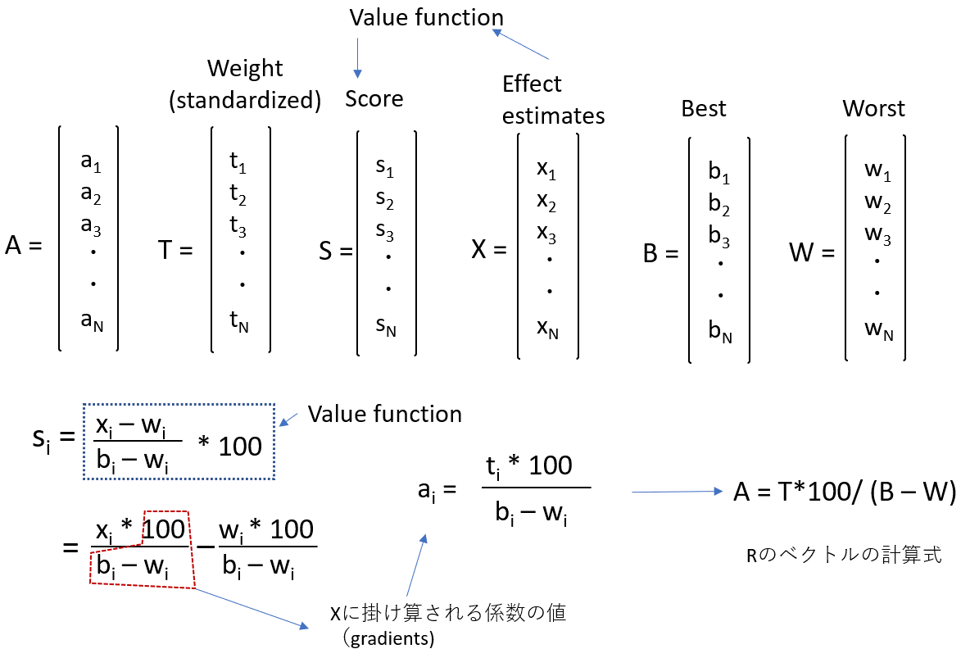
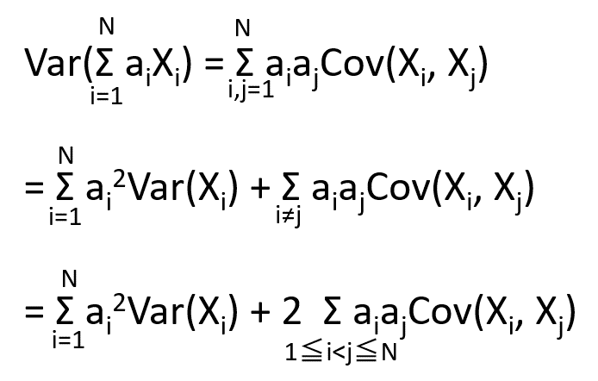
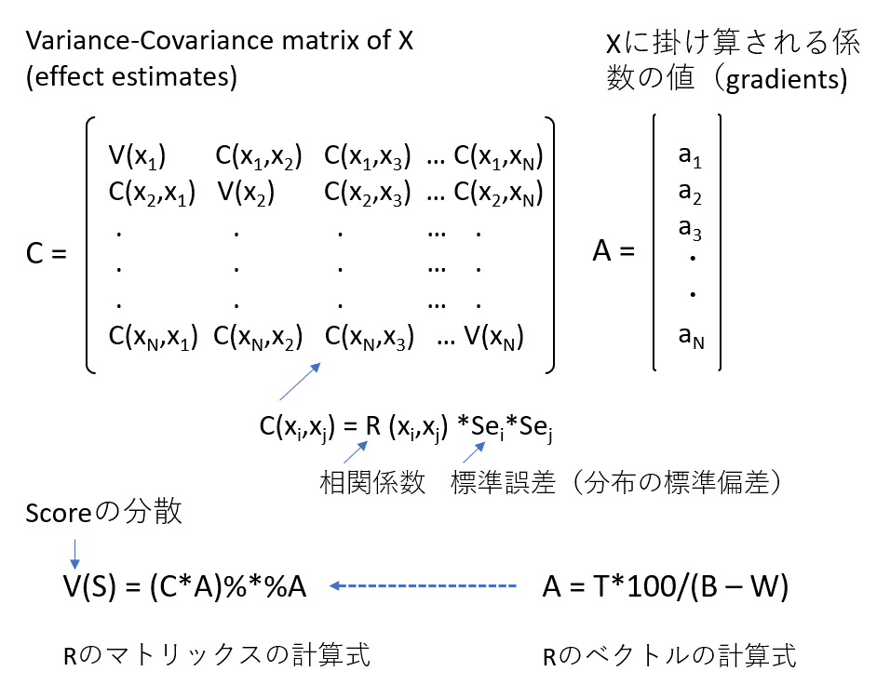

文献： | Wen S, Zhang L, Yang B: Two approaches to incorporate clinical data uncertainty into multiple criteria decision analysis for benefit-risk assessment of medicinal products. Value Health 2014;17:619-28. doi: 10.1016/j.jval.2014.04.008 PMID: 25128056 |  |  | PubMed
 | Wikipedia | Variance | •https://en.wikipedia.org/wiki/Variance#Sum_of_correlated_variables

 | 相対効果指標から絶対効果の計算法：
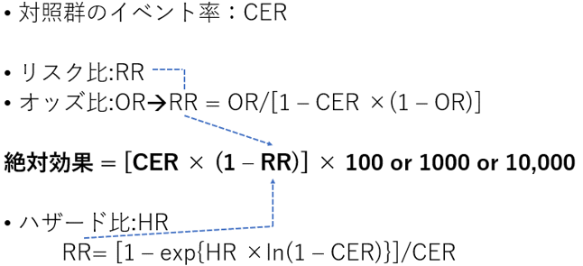

文献： | Skoetz N, et al: GRADE guidelines 27: how to calculate absolute effects for time-to-event outcomes in summary of findings tables and Evidence Profiles. J Clin Epidemiol 2020;118:124-131. doi: 10.1016/j.jclinepi.2019.10.015 PMID: 31711910
 | Guyatt GH, et al: GRADE guidelines: 13. Preparing summary of findings tables and evidence profiles-continuous outcomes. J Clin Epidemiol 2013;66:173-83. doi: 10.1016/j.jclinepi.2012.08.001 PMID: 23116689
 | Guyatt GH, et al: GRADE guidelines: 12. Preparing summary of findings tables-binary outcomes. J Clin Epidemiol 2013;66:158-72. doi: 10.1016/j.jclinepi.2012.01.012 PMID: 22609141

 | 連続変数アウトカムを二値変数に変換する方法：
 | Guyatt GH, Thorlund K, Oxman AD, Walter SD, Patrick D, Furukawa TA, Johnston BC, Karanicolas P, Akl EA, Vist G, Kunz R, Brozek J, Kupper LL, Martin SL, Meerpohl JJ, Alonso-Coello P, Christensen R, Schunemann HJ: GRADE guidelines: 13. Preparing summary of findings tables and evidence profiles-continuous outcomes. J Clin Epidemiol 2013;66:173-83. doi: 10.1016/j.jclinepi.2012.08.001 PMID: 23116689

